关系图
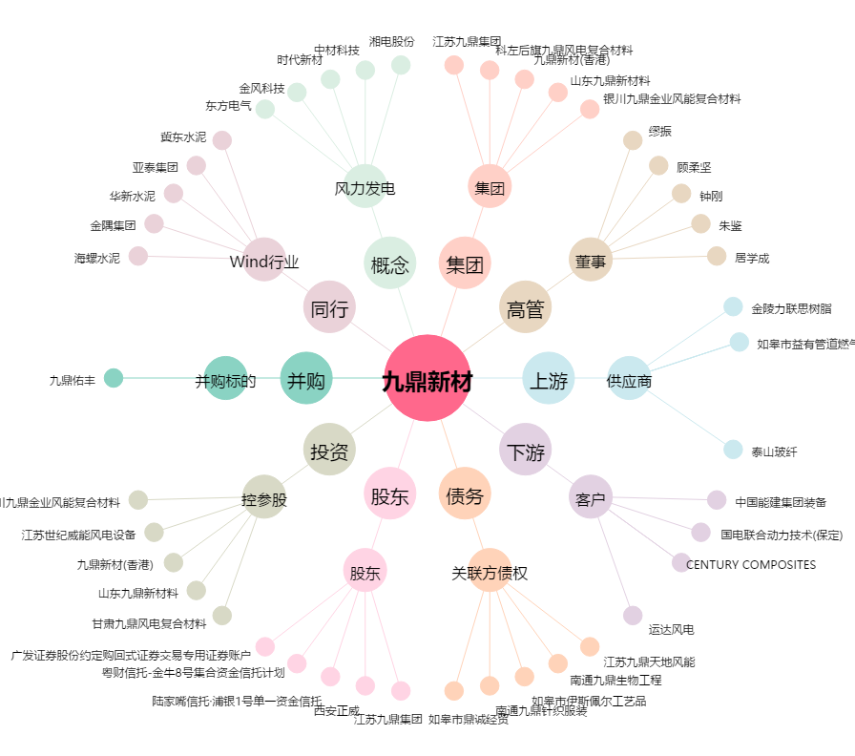
九鼎新材[002201.SZ] - 关系概览图

